MySQLセットアップ
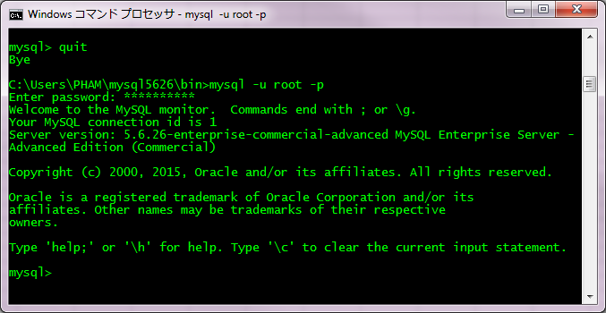
MySQLセットアップ手順書
1番 | インストール先のフォルダーを作成する
 | PATH: | C:\Users\[yourAcc]\mysql5626
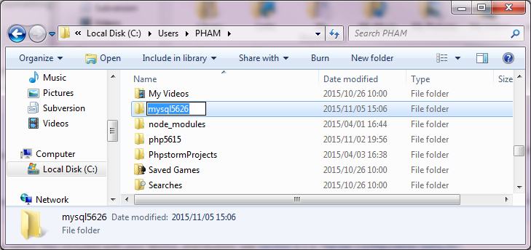

2番 | 安全のため、Tempフォルダーを作成する
 | PATH: C:\Users\[yourAcc]\temp

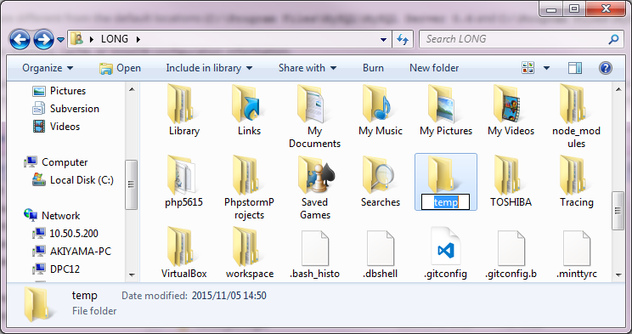

3番 | 共有サーバーからZIPファイルを取得して、↑の作成したフォルダーの直下にPasteする
 | サーバーPATH:\\10.50.5.200\startup\開発中事業資料\HRT\個人フォルダー\ロン＆ヴィエン\バイナリーモジュール
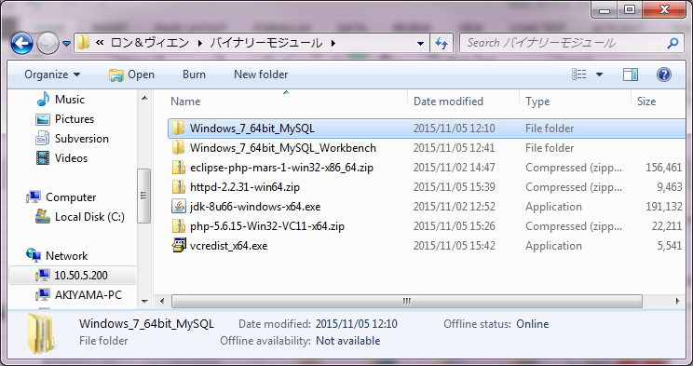

 | Paste所： | C:\Users\[yourAcc]\temp

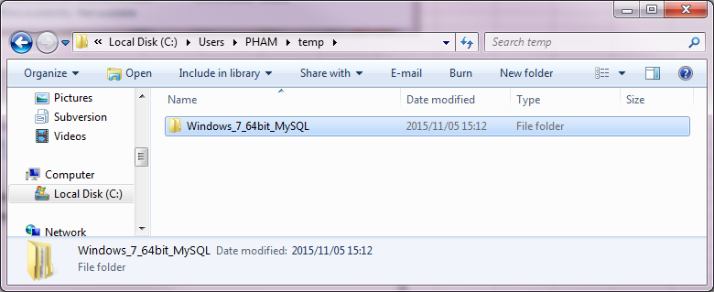

4番 | MYSQLの zipファイルをExtractする
 | PATH: | C:\Users\[yourAcc]\temp\Windows_7_64bit_MySQL
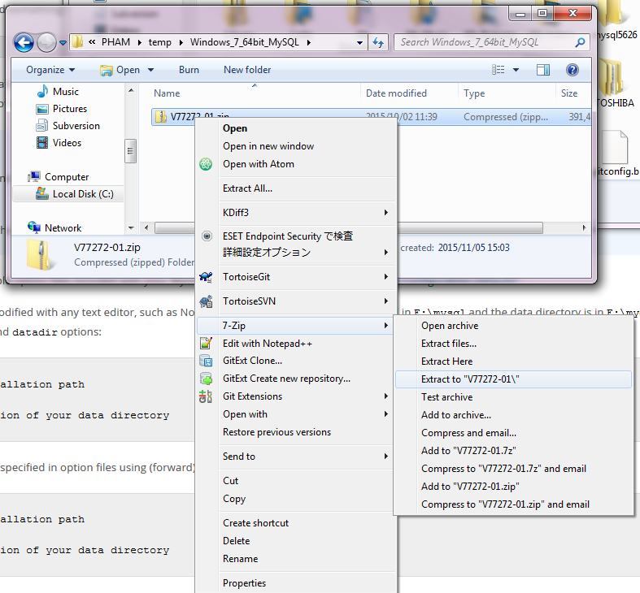
右クリック

 | 結果確認

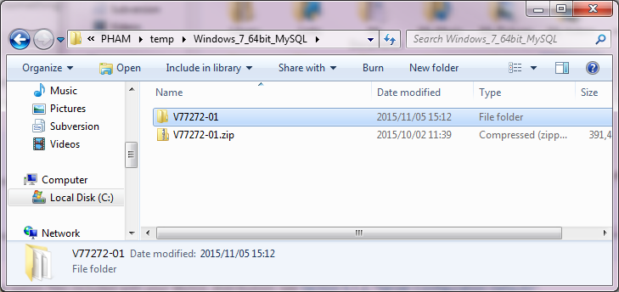

5番 | もう一回ZIPファイルをExtractする
 | PATH: | C:\Users\[yourAcc]\temp\Windows_7_64bit_MySQL\V77272-01

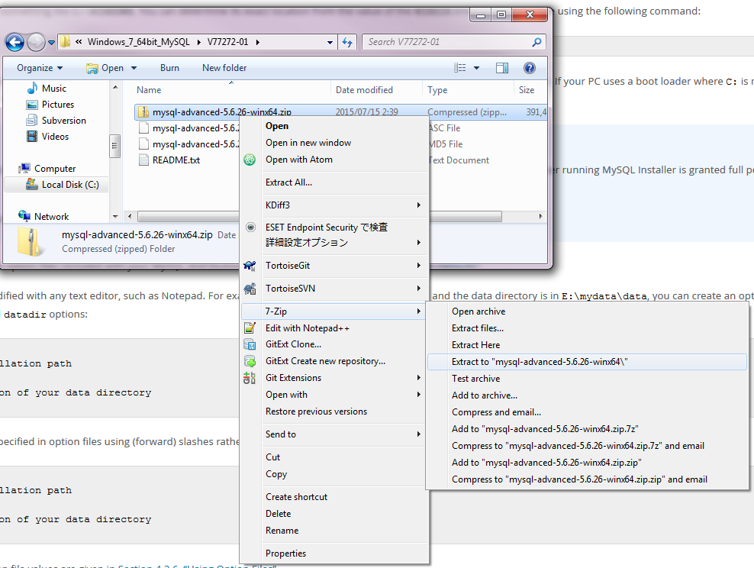

 | 結果確認
 | PATH: | C:\Users\PHAM\temp\Windows_7_64bit_MySQL\V77272-01\mysql-advanced-5.6.26-winx64\mysql-advanced-5.6.26-winx64
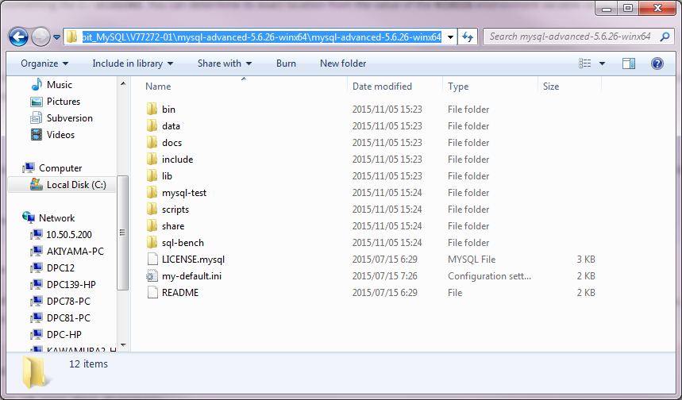

6番 | 以下のフォルダー直下のものを、全部Copyする
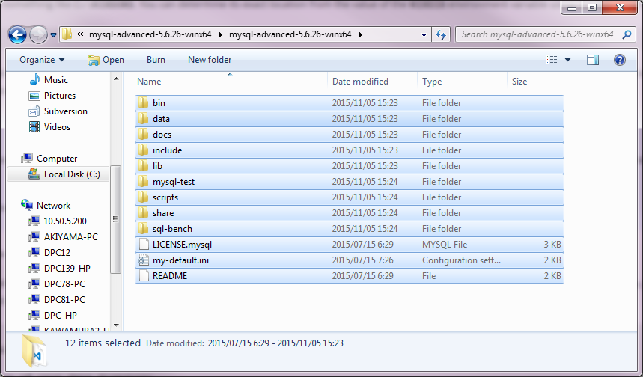

7番 | 1番に作成したフォルダーの直下にPasteする
 | PATH: | C:\Users\[yourAcc]\mysql5626
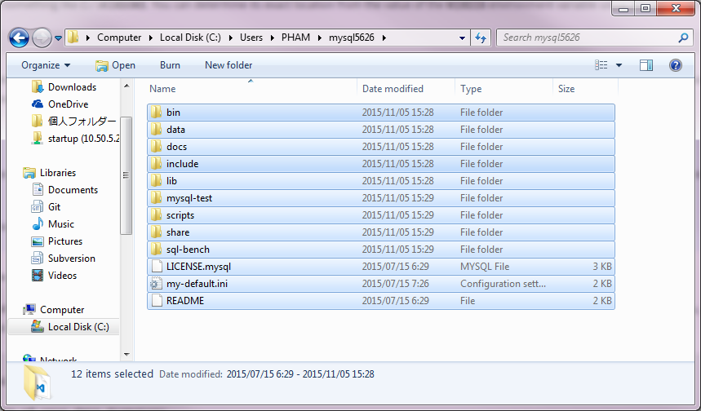

8番 | 設定
 | mysql5626の直下のmy-default.iniをコピーして、同じフォルダーにmy.iniを作成する

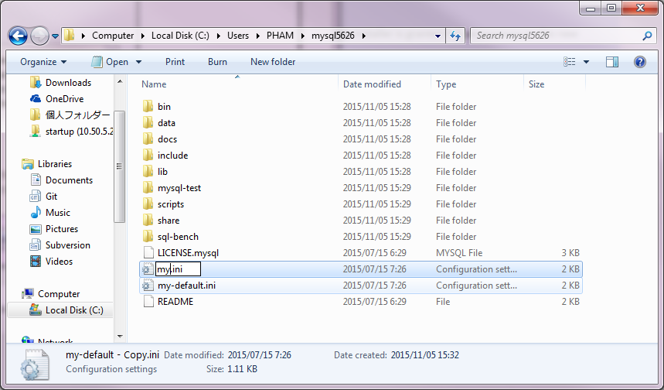

9番 | my.ini内容を編集する
 | [client]
 | port = 3306
 | socket = C:\Users\[yourAcc]\mysql5626\mysql.sock
 | [mysqld]
 | port = 3306
 | socket = C:\Users\[yourAcc]\mysql5626\mysql.sock
 | [mysql]
 | default-character-set=utf8
 | sql_modeのところをCommentにする
 | #sql_mode=NO_ENGINE_SUBSTITUTION,STRICT_TRANS_TABLES
 | 編集後

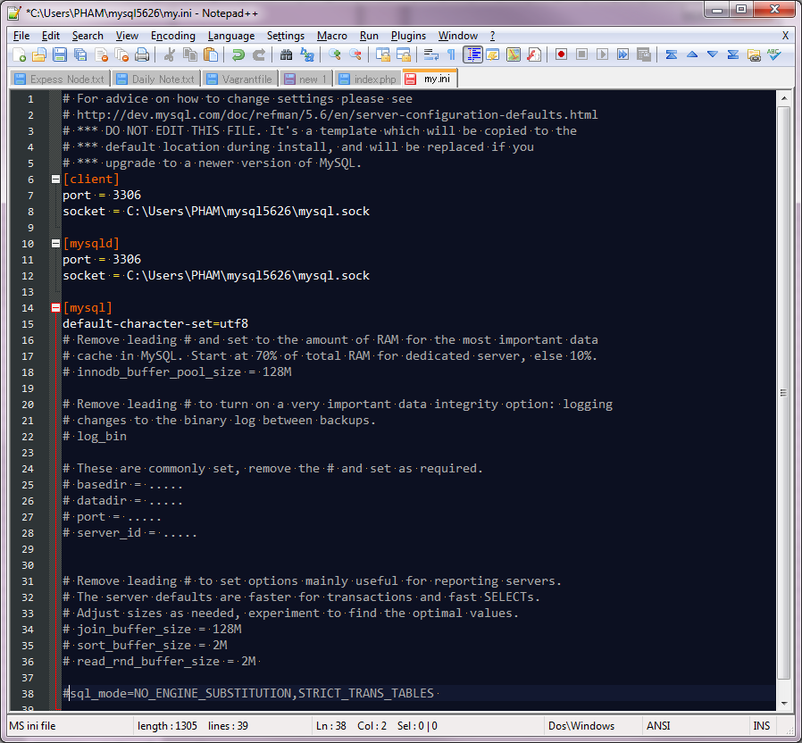

10番 | MySQL起動
 | コマンドで以下のコマンドを入力する

 | cd C:\Users\[yourAcc]\mysql5626\bin
 | mysqld --standalone --console

 | 動作確認
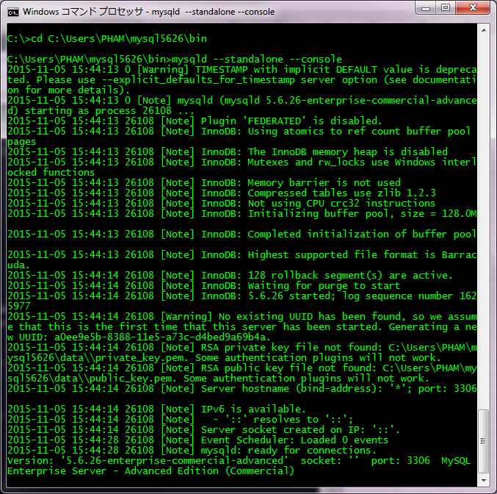

11番 | 10番のコマンドをCtrl+cで停止し、--skip-grant-tablesオブションにつきでmysqldを起動する
 | mysqld --standalone --console --skip-grant-tables

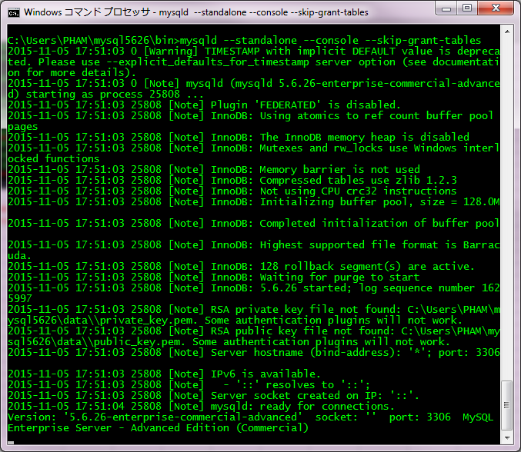

12番 | MySQL rootパスワード設定
 | ※上記とは別のコンソールを開くこと。

 | cd C:\Users\[yourAcc]\mysql5626\bin
 | mysql -u root
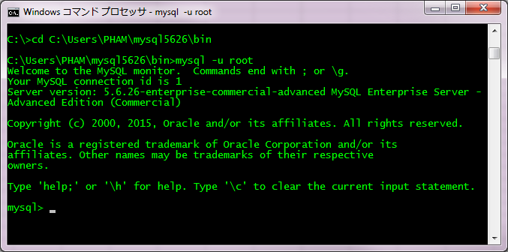

 | update mysql.user SET Password=PASSWORD('yourpassword');

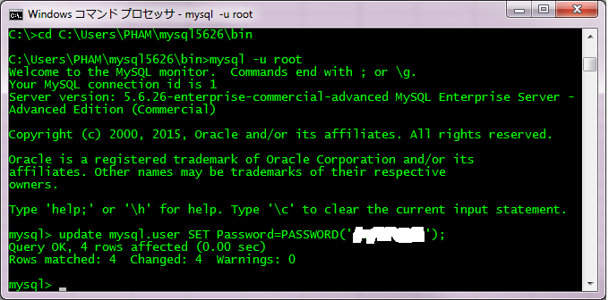

 | 最後に flush privileges; を入力する

 | 完成した後に quit を入力する

13番 | Ctrl+C で、MySQLを停止する

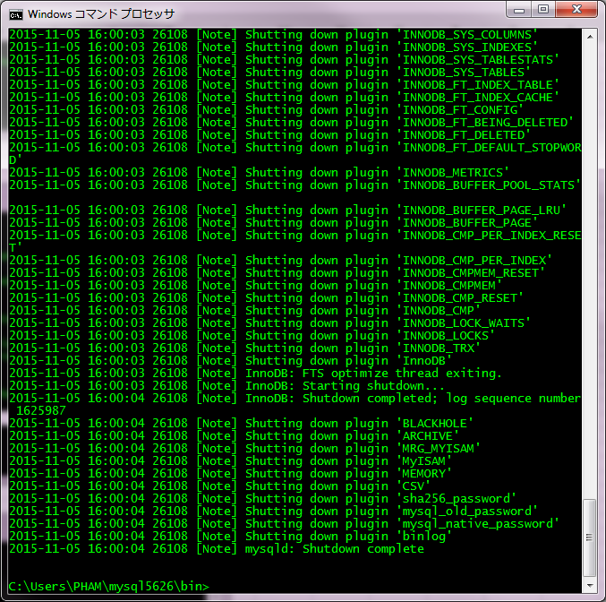

 | MySQLを起動する
 | mysqld --standalone --console
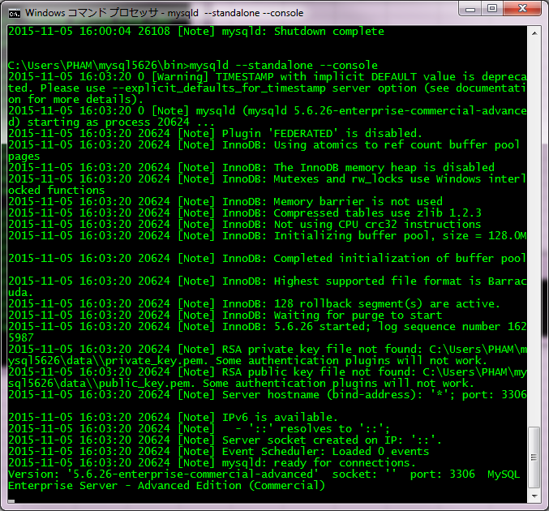

 | rootで、上記のパスワードでログインする
 | 以下のコマンドでログインできるか、確認する
 | mysql -u root -p
 | パスワードを入力する

 | 動作確認

